システム構成図
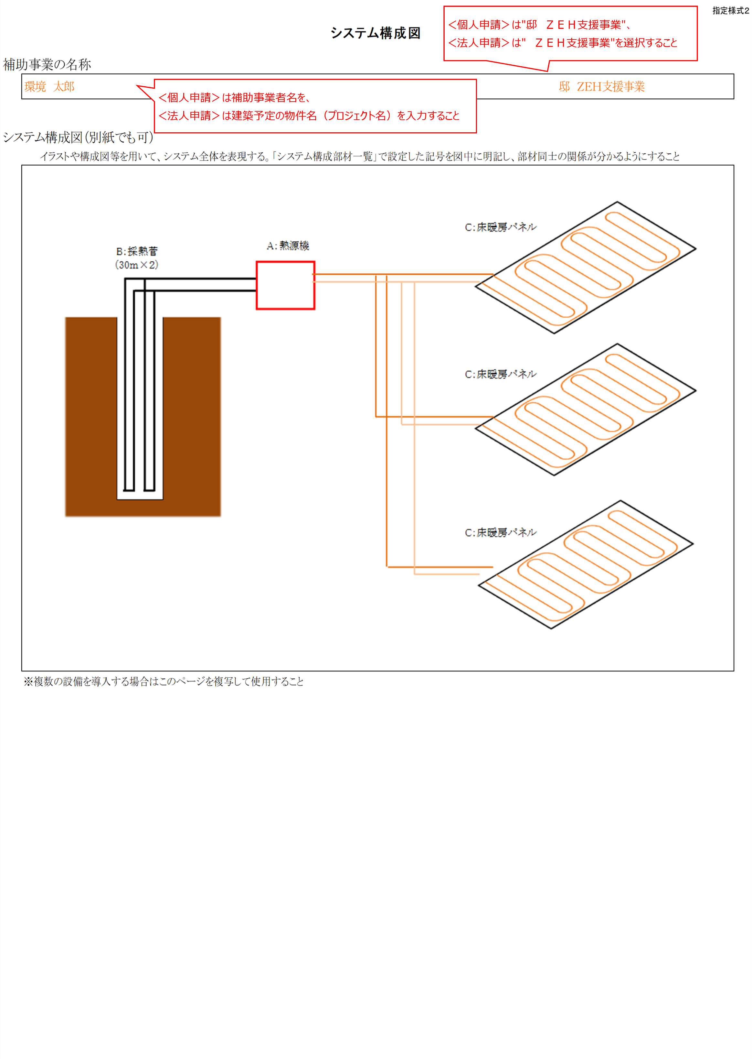
 |  |  | 指定様式２
システム構成図

補助事業の名称

システム構成図（別紙でも可）
 |  | イラストや構成図等を用いて、システム全体を表現する。「システム構成部材一覧」で設定した記号を図中に明記し、部材同士の関係が分かるようにすること

 | ※複数の設備を導入する場合はこのページを複写して使用すること

